レイアウト (OOPS!)
【TOP】 |  |  |  | 【新着情報】 |  |  |  |  | 【製品案内】 |  | 【製品案内】-【診断用画像処理装置（FPD)】 |  | 【製品案内】-【デジタルX線センサ（口腔内CMOSセンサー)】 |  |  | 【製品案内】-【歯科用ポータブルX線撮影装置（EzRay Air）】 |  |  |  |  | 【製品案内】-【動物用PSPスキャナーEXL（Apixia）】 |  |  |  |  | 【アフター保守】 |  | 【ユーザーレビュー】 |  | 【ユーザー向け情報】 |  | 【お問い合わせ】 |  | 【会社概要】

 |  |  |  |  |  |  |  |  |  |  |  |  |  |  |  |  |  |  |  |  |  |  |  |  | 画像無し
TOP | 新着情報| 製品案内 | 保守サポート | ユーザーレビュー | ユーザー向け情報| お問合せ | 会社概要
TOP | 新着情報| 製品案内 | 保守サポート | ユーザーレビュー | ユーザー向け情報| お問合せ | 会社概要
TOP | 新着情報| 製品案内 | 保守サポート | ユーザーレビュー | ユーザー向け情報| お問合せ | 会社概要
TOP | 新着情報| 製品案内 | 保守サポート | ユーザーレビュー | ユーザー向け情報| お問合せ | 会社概要
TOP | 新着情報| 製品案内 | 保守サポート | ユーザーレビュー | ユーザー向け情報| お問合せ | 会社概要
TOP | 新着情報| 製品案内 | 保守サポート | ユーザーレビュー | ユーザー向け情報| お問合せ | 会社概要
TOP | 新着情報| 製品案内 | 保守サポート | ユーザーレビュー | ユーザー向け情報| お問合せ | 会社概要
TOP | 新着情報| 製品案内 | 保守サポート | ユーザーレビュー | ユーザー向け情報| お問合せ | 会社概要
TOP | 新着情報| 製品案内 | 保守サポート | ユーザーレビュー | ユーザー向け情報| お問合せ | 会社概要
TOP | 新着情報| 製品案内 | 保守サポート | ユーザーレビュー | ユーザー様向け情報| お問合せ | 会社概要
TOP | 新着情報| 製品案内 | 保守サポート | ユーザーレビュー | ユーザー向け情報| お問合せ | 会社概要
TOP | 新着情報| 製品案内 | 保守サポート | ユーザーレビュー | ユーザー向け情報| お問合せ | 会社概要
 | ←ヘッダーは右寄せ

メイン画像スライダー4枚
【画像①】FPD
【画像②】I/Oセンサー
【画像③】EzRayAir
【画像④】Apixia
新着情報
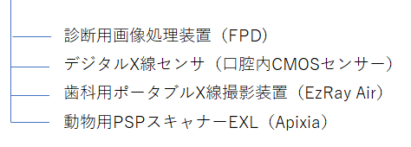
動物用FPD（フラットパネルディテクター）
【画像①】FPD
動物用デジタルX線センサ（口腔内CMOSセンサー)
【画像②】I/Oセンサー
歯科用ポータブルX線撮影装置 EzRay Air
【画像③】EzRayAir
動物用PSPスキャナーEXL
【画像④】Apixia
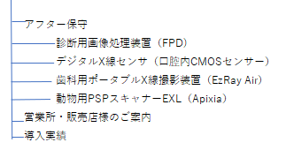
ユーザーレビュー
RayVisionの医療用デジタルX線システムは、全国約〇〇〇病院に導入されています。
導入病院様はどういう経緯でRayVisionを選び、どんな感想を持たれているのか。 実際のユーザーボイスをほんの一部ですがご紹介します。
ユーザー様向け情報
製品ごとの基本的な操作方法を動画や画像でわかりやすくご紹介します。
お問い合わせ
RayVisionへのお問い合わせは下記フォームよりお気軽にご連絡ください。
会社概要
人間工学に基づく軽量設計
ポータブルイノベーション
【画像】
【画像】
【画像】
病院様名*
お名前*
お名前（ふりがな）
電話番号
ご住所
メールアドレス*
メールアドレス（確認用）*
お問い合わせの製品☑（製品を選択 ※複数選択可）
お問い合わせの内容☑（資料がほしい/詳しい説明が聞きたい/ 実機デモ希望/見積もりがほしい ※複数選択可）
お問い合わせ内容（その他）
*は必須項目
 |  |  |  |  |  |  |  |  |  | ←製品名をクリックすると
 |  |  |  |  |  |  |  |  |  | 「製品案内」のそれぞれのページ
 |  |  |  |  |  |  |  |  |  | へ移動

製品案内
保守サポートについて
〇〇〇〇〇〇〇動物病院
〇〇〇〇〇先生（北海道）
〇〇〇〇〇〇〇〇〇〇〇〇〇〇〇〇〇〇〇〇〇〇〇〇〇〇〇〇〇〇〇〇〇〇〇〇〇〇〇〇〇〇〇〇〇〇〇〇〇〇〇〇〇〇〇〇〇〇〇〇〇〇〇〇〇〇〇〇〇〇〇〇〇〇〇〇〇〇〇〇〇〇〇〇〇〇〇〇〇〇〇〇〇〇〇〇〇〇〇〇〇〇〇〇〇〇〇〇〇〇〇〇〇〇〇〇〇〇〇〇〇〇〇〇〇〇〇〇〇〇〇〇〇〇〇〇〇〇〇〇〇〇〇〇〇〇〇〇〇〇〇〇〇〇〇〇〇〇〇〇〇〇〇〇〇〇〇〇〇〇〇〇〇〇〇〇〇〇〇〇〇〇〇〇〇〇〇〇〇〇〇〇〇〇〇〇〇〇〇〇〇〇〇〇〇〇〇〇〇〇〇〇〇〇〇〇〇〇〇〇〇〇〇〇〇〇〇〇〇〇〇〇〇〇〇〇〇〇〇〇〇〇〇〇〇〇〇〇〇〇〇〇〇〇〇〇〇〇〇〇〇〇〇〇〇〇〇〇〇〇〇〇〇〇〇〇〇〇〇〇〇〇〇〇〇〇〇〇〇〇〇〇〇〇〇〇〇〇〇〇〇〇〇〇〇〇〇〇〇〇〇〇〇〇〇〇〇〇〇〇〇〇〇〇〇〇〇〇〇〇〇〇〇〇〇〇〇〇〇〇〇〇〇〇〇〇〇〇〇〇〇〇〇〇〇〇〇〇〇〇〇〇〇〇〇〇〇〇〇〇〇〇〇〇〇〇〇〇〇〇〇〇〇〇〇〇〇〇〇〇〇〇〇〇〇〇〇〇〇〇〇〇〇〇〇〇〇〇〇〇〇〇〇〇〇〇〇〇〇〇〇〇〇〇〇〇〇〇〇〇〇〇〇〇〇〇〇〇〇〇〇〇〇〇〇〇〇〇〇〇〇〇〇〇〇〇〇〇〇〇〇〇〇〇〇〇〇〇〇〇〇〇〇〇〇〇〇〇〇〇〇〇〇〇〇〇〇〇〇〇〇〇〇〇〇〇〇〇〇〇〇〇〇〇〇〇〇〇〇〇〇〇〇〇〇〇〇〇〇〇〇〇〇〇〇〇〇〇〇〇〇〇〇〇〇〇〇〇〇〇〇〇〇〇〇〇〇〇〇〇〇〇〇〇〇〇〇〇〇〇〇〇〇〇〇〇〇〇〇〇〇〇〇〇〇〇〇〇〇〇〇〇〇〇〇〇〇〇〇〇〇〇〇〇〇〇〇〇〇〇〇〇〇〇〇〇〇〇〇〇〇〇〇〇〇〇〇〇〇〇〇〇〇〇〇〇〇〇〇〇〇〇〇〇〇〇〇〇〇〇〇〇〇〇〇〇〇〇〇〇〇〇〇〇〇〇〇〇〇〇〇〇〇〇〇〇〇〇〇〇〇〇〇〇〇〇〇〇〇〇〇〇〇〇〇〇〇〇〇〇〇〇〇〇〇〇〇〇〇〇〇〇〇〇〇〇〇〇〇〇〇〇〇〇〇〇〇〇〇〇〇〇〇〇〇〇〇〇〇〇〇〇〇〇〇〇〇〇〇〇〇〇〇〇〇〇〇〇〇〇〇〇〇〇〇〇〇〇〇〇〇〇
動物用FPD（フラットパネルディテクター）
※対象製品 1417PGA、1717SGC、1417WGC、1717WGC、1020WCA
RayVisionは
医療用デジタルX線システムのスペシャリストとして
最先端の画像診断機器を提供します。
Rayence製DR（フラットパネル）やVatech 製デジタルパノラマレントゲンなどの先端技術・システム提供によって、日本の医療の発展に寄与し続けています。またRayVisionは日本国内の情報提供・製品販売・アフターサービスをトータルにマネージメントしています。 医療は日進月歩で進化し続けています。これまで治癒が困難とされていた症例も、新たな技術とシステムによって、的確な処置が行える時代となっています。
その治療のベースとして絶対に不可欠なものが「正確な診断」です。 RayVisionはフラットパネルやデジタルパノラマレントゲン、画像処理ソフトなど先端のデジタルX線関連製品を通じて「正確な診断」を進めていただく事を企業使命としています。 そこから患者さん一人ひとりに最善の治療が提供され、笑顔と健康が広がっていく。 それがRayVisionの願いです。
【画像⑩】
【画像40】
【新規患者登録→撮影】 【連続撮影】 【ズームなど基本操作】 【TPLO測定】
【診察室で画像閲覧】
動物用FPD（フラットパネルディテクター）
・FPD本体：2年間保証（延長プラン有）
・リモートサポート無償対応
・訪問サポート1回1万円（税込）
・万一、本体の修理等が必要になった場合は代替機をお貸出しします。
レントゲンが使えない期間が発生しないよう、最大限サポート致します。
※対象製品 1417PGA、1717SGC、1417WGC、1717WGC、1020WCA
【画像32】
 |  |  |  |  |  |  | 動物用FPD（フラットパネルディテクター）
 |  |  |  |  |  |  | ・ピクセルピッチ127μmによる自信の高精細画質
 | ←メイン画像は全幅 | 〇〇〇〇〇〇〇〇〇〇〇〇 | 〇〇〇〇〇〇〇〇〇〇〇〇 |  | 〇〇〇〇〇〇〇〇〇〇〇〇 |  | ・読取装置不要。撮影後約5秒で画像を表示 |  |  |  |  |  |  |  |  |  |  |  |  |  |  |  |  |  |  |  | ←【製品案内】-【診断用
動画
動画
動画
動画
 | 画像①～④をクリックすると | 〇〇〇〇〇〇〇 | 〇〇〇〇〇〇〇 |  | 〇〇〇〇〇〇〇 |  | ・PC操作無しで連続撮影。 |  |  |  |  |  |  |  |  |  |  |  |  |  |  |  |  |  |  |  | 画像処理装置（FPD)】へ移動
 | 「製品案内」のそれぞれのページ |  |  |  |  |  | ・動物用ソフトウェアで使いやすい
 | へ移動 |  |  |  |  |  | ・ビューワーソフトも 3台分まで付属。
【画像】
【画像】
【画像】
製品ページはこちら →
 |  |  |  |  |  |  | ・DICOM自動送信機能でOsiriXやその他PACSソフトにも連携可能 。 |  |  |  |  |  |  |  |  |  |  |  |  |  |  |  |  |  |  |  |  |  |  |  |  |  | ←送信ボタン
新着情報 >>一覧はこちら
【画像⑪】
片手で撮影できるコードレスガンタイプ
人間工学に基づいた持ちやすいデザイン設計で重さは業界最軽量の約1.8kg（シールド含む）。片手で保持できるため術者1人での撮影も可能です。扱いやすいコードレスタイプです。
迅速な処理能力
スキャン時間約5～10秒でクリアな画像を速やかに表示、次のプレート挿入までの時間を削減します。通常の歯髄はもちろん、咬合法による上顎・下顎全体の撮影も可能です。これ1台で動物歯科に最適な撮影を実現します。
送信
最新のDRシステム
・X線照射後、約5秒で自動取込み。カセッテの入替や読取も不要。
・PC操作なしで連続撮影が可能。
・薄さ約15mmのスリムなフラットパネル。撮影台のカセッテホルダーに装着可能。
最先端技術CMOS APS搭載
画像解像度12lp/m、ピクセルピッチ35μｍの最先端CMOSセンサーを採用し細部まで鮮明に表現する高精細画像クオリティ。センサー部分は角が取れたなめらかな形状で口腔内に入れやすく、猫や小型犬の臼歯部など狭い部位にもアクセスしやすくなっています。DRと同様にPCにUSB接続し、撮影後3-5秒程度で撮影した画像が表示できます。
【画像23】
〇〇〇〇〇〇〇〇
〇〇〇〇〇〇〇〇〇〇〇〇〇〇〇〇〇〇〇〇〇〇〇〇〇〇〇〇〇〇〇〇〇〇〇〇〇〇〇〇〇〇〇〇〇〇〇〇〇〇〇〇〇〇〇〇〇〇〇〇〇〇〇〇〇〇〇〇〇〇〇〇〇〇〇〇〇〇〇〇〇〇〇〇〇〇〇〇〇〇〇〇〇〇〇〇〇〇〇〇〇〇〇〇〇〇〇〇〇〇〇〇〇〇〇〇〇〇
動画
取扱販売店様
RayVision製品の取扱販売店様をご紹介します。
デモンストレーションやご購入などご用命は各販売店様へお問い合わせください。
 | ←ニュースティッカー |  |  |  |  |  | 動物用デジタルX線センサ（口腔内CMOSセンサー)
 |  |  |  |  |  |  | ・最先端のCMOSセンサーで高画質。
 |  |  |  |  |  |  | ・動物専用の撮影ソフトで使いやすい。
動物用デジタルX線センサ（口腔内CMOSセンサー)
・センサー本体：18ヶ月間保証
・リモートサポート無償対応
・訪問サポート1回1万円（税込）
※対象商品 HDI-1000/1.5、HDI-1000/2.0、HDI-S/1.0、HDI-S/1.5、HDI-S/2.0
【画像⑥】流用
【画像41】
 |  |  |  |  |  |  | ・DICOM自動送信機能でOsiriXやその他PACSソフトにも連携可能。
【画像26】
【画像⑭】
【画像29】
【画像30】
【画像⑫】
アローメディカル株式会社
株式会社アクトメディカルサービス
有限会社エム・エスグループ
株式会社Ｍ＆Ｔ
株式会社カインド
サンエスメディカル株式会社
株式会社三幸医療器酸素
白竹医科器械株式会社
株式会社シンテックス
千葉商事株式会社
中北薬品株式会社
日本光電株式会社
株式会社ニュービジョンコーポレーション
株式会社本郷いわしや
株式会社メディカルスペース
株式会社ミカサ関東照会
株式会社ミヤノメディックス
ムナテックス株式会社
株式会社フジメビック
ＭＰアグロ株式会社 東京支店
EBMトレーディングジャパン株式会社
 |  | 〇〇〇〇〇〇〇〇〇〇〇〇 | 〇〇〇〇〇〇〇〇〇〇〇〇 |  | 〇〇〇〇〇〇〇〇〇〇〇〇 |  |  |  |  |  |  |  |  |  |  |  |  |  |  |  |  |  |  |  |  |  | ←【製品案内】-【デジタル
 |  | 〇〇〇〇〇〇〇 | 〇〇〇〇〇〇〇 |  | 〇〇〇〇〇〇〇 |  |  |  |  |  |  |  |  |  |  |  |  |  |  |  |  |  |  |  |  |  | X線センサ（口腔内CMOS
 |  |  |  |  |  |  | 歯科用ポータブルX線撮影装置 EzRay Air |  |  |  |  |  |  |  |  |  |  |  |  |  |  |  |  |  |  |  | センサー)】へ移動
【画像⑤】
会社概要 企業情報 商号 株式会社RayVision会社
設立 平成25年01月29日
所在地 埼玉県さいたま市大宮区土手町1－18－1
ロザール大宮404
電話番号 048-657-2601
FAX番号 048-657-2602
事業内容 平面検出器（FPD）各種の販売
歯科用パノラマX線撮影装置の販売
X線撮影装置
X線防護エプロン
取引銀行 埼玉りそな銀行大宮支店
主な取引先 アローメディカル株式会社
株式会社アクトメディカルサービス
有限会社エム・エスグループ
株式会社Ｍ＆Ｔ
株式会社カインド
サンエスメディカル株式会社
株式会社三幸医療器酸素
白竹医科器械株式会社
株式会社シンテックス
千葉商事株式会社
中北薬品株式会社
日本光電株式会社
株式会社ニュービジョンコーポレーション
株式会社本郷いわしや
株式会社メディカルスペース
株式会社ミカサ関東照会
株式会社ミヤノメディックス
ムナテックス株式会社
株式会社フジメビック
ＭＰアグロ株式会社 東京支店
EBMトレーディングジャパン株式会社
代理店契約 Rayence Co.,LtdVatech Global Co.,Ltd
業許可 第2種医療機器製造販売業可
高度管理医療機器等販売業
動物用管理医療機器販売業
 |  |  |  |  |  |  | ・片手で撮影できるガンタイプ
動物用FPD（フラットパネルディテクター）
・ピクセルピッチ127μmによる自信の高精細画質
・読取装置不要。撮影後約5秒で画像を表示
・PC操作無しで連続撮影。
・動物用ソフトウェアで使・いやすい
・ビューワーソフトも 3台分まで付属。
・DICOM自動送信機能でOsiriXやその他PACSソフトにも連携可能 。
製品ページはこちら →
 |  |  |  |  |  |  | ・業界最軽量の約1.8kg |  |  |  |  |  |  |  |  |  |  |  |  |  |  |  |  |  |  |  |  |  |  |  |  |  | ←各社のホームページへリンク
 |  |  |  |  |  |  | ・コードレスタイプでストレスフリー
お問い合わせはこちら →
製品案内はこちら →
【画像42】
動物用デジタルX線センサ（口腔内CMOSセンサー)
※対象商品 HDI-1000/1.5、HDI-1000/2.0、HDI-S/1.0、HDI-S/1.5、HDI-S/2.0
【動物用歯列でスマートな撮影】 【 】
【MAP】
Googleリンク
動物専用の撮影用ソフトで簡単操作
部位情報も動物用の歯列になっており、選びやすく、閲覧時も簡単に確認できます。
 |  |  |  |  |  | ←【お問い合わせ】へ移動
 |  |  |  |  |  | ←【製品案内】へ移動
人間工学に基づく軽量設計
ポータブルイノベーション
【画像⑬】
【画像⑦】流用
自信の高精細画質
日本製TFTパネルを採用し、高精細画質を実現。
ピクセルピッチ127μmで1ランク上の画質。
デモを行った多くの動物病院様で高い評価をいただいております。
歯科用ポータブルX線撮影装置 EzRay Air
・1年保証
・リモートサポート無償対応
・訪問サポート1回1万円（税込）
動画
散乱放射線の大幅減少
内部シールドによりX線源からの漏洩をほぼシャットアウトし、外部後方散乱シールドで操作者に跳ね返る
散乱放射線を大幅に減少させる安全設計です。※シールド部の取り外しはできません。
柔軟で快適なIP（イメージングプレート）
極薄でフィルムと同じレベルの柔軟性を持つIP（イメージングプレート）で狭い口腔内でも快適に撮影が可能です。IPは有害で高価なフィルム現像処理用の薬品が不要、また500回繰り返し使えるのでフィルムと比較し経済的です。1台で＃0～＃4まで5種類のプレートサイズに対応しています。（＃1と＃3は本体セットに付属しておりませんので別途ご購入が必要になります。その他オプション品、消耗品についてもお問い合わせください。）
フッター
【画像24】
 |  |  |  |  |  |  | 動物用PSPスキャナーEXL
 |  |  |  |  |  |  | ・これ1台で5サイズのIPに対応 |  |  |  |  |  |  |  |  |  |  |  |  |  |  |  |  |  |  |  | ←【製品案内】-【歯科用
 |  |  |  |  |  |  | ・#4のIPで上顎・下顎全体の撮影も可能。 |  |  |  |  |  |  |  |  |  |  |  |  |  |  |  |  |  |  |  | ポータブルX線撮影装置
 |  |  |  |  |  |  | ・極薄のIPで狭い臼歯部なども快適に撮影可能。 |  |  |  |  |  |  |  |  |  |  |  |  |  |  |  |  |  |  |  | （EzRay Air）】へ移動
【画像⑮】
【画像⑯】
【画像27】
製品ページはこちら →
〇〇〇〇〇〇〇動物病院
〇〇〇〇〇先生（〇〇〇〇県）
〇〇〇〇〇〇〇〇〇〇〇〇〇〇〇〇〇〇〇〇〇〇〇〇〇〇〇〇〇〇〇〇〇〇〇〇〇〇〇〇〇〇〇〇〇〇〇〇〇〇〇〇〇〇〇〇〇〇〇〇〇〇〇〇〇〇〇〇〇〇〇〇〇〇〇〇〇〇〇〇〇〇〇〇〇〇〇〇〇〇〇〇〇〇〇〇〇〇〇〇〇〇〇〇〇〇〇〇〇〇〇〇〇〇〇〇〇〇〇〇〇〇〇〇〇〇〇〇〇〇〇〇〇〇〇〇〇〇〇〇〇〇〇〇〇〇〇〇〇〇〇〇〇〇〇〇〇〇〇〇〇〇〇〇〇〇〇〇〇〇〇〇〇〇〇〇〇〇〇〇〇〇〇〇〇〇〇〇〇〇〇〇〇〇〇〇〇〇〇〇〇〇〇〇〇〇〇〇〇〇〇〇〇〇〇〇〇〇〇〇〇〇〇〇〇〇〇〇〇〇〇〇〇〇〇〇〇〇〇〇〇〇〇〇〇〇〇〇〇〇〇〇〇〇〇〇〇〇〇〇〇〇〇〇〇〇〇〇〇〇〇〇〇〇〇〇〇〇〇〇〇〇〇〇〇〇〇〇〇〇〇〇〇〇〇〇〇〇〇〇〇〇〇〇〇〇〇〇〇〇〇〇〇〇〇〇〇〇〇〇〇〇〇〇〇〇〇〇〇〇〇〇〇〇〇〇〇〇〇〇〇〇〇〇〇〇〇〇〇〇〇〇〇〇〇〇〇〇〇〇〇〇〇〇〇〇〇〇〇〇〇〇〇〇〇〇〇〇〇〇〇〇〇〇〇〇〇〇〇〇〇〇〇〇〇〇〇〇〇〇〇〇〇〇〇〇〇〇〇〇〇〇〇〇〇〇〇〇〇〇〇〇〇〇〇〇〇〇〇〇〇〇〇〇〇〇〇〇〇〇〇〇〇〇〇〇〇〇〇〇〇〇〇〇〇〇〇〇〇〇〇〇〇〇〇〇〇〇〇〇〇〇〇〇〇〇〇〇〇〇〇〇〇〇〇〇〇〇〇〇〇〇〇〇〇〇〇〇〇〇〇〇〇〇〇〇〇〇〇〇〇〇〇〇〇〇〇〇〇〇〇〇〇〇〇〇〇〇〇〇〇〇〇〇〇〇〇〇〇〇〇〇〇〇〇〇〇〇〇〇〇〇〇〇〇〇〇〇〇〇〇〇〇〇〇〇〇〇〇〇〇〇〇〇〇〇〇〇〇〇〇〇〇〇〇〇〇〇〇〇〇〇〇〇〇〇〇〇〇〇〇〇〇〇〇〇〇〇〇〇〇〇〇〇〇〇〇〇〇〇〇〇〇〇〇〇〇〇〇〇〇〇〇〇〇〇〇〇〇〇〇〇〇〇〇〇〇〇〇〇〇〇〇〇〇〇〇〇〇〇〇〇〇〇〇〇〇〇〇〇〇〇〇〇〇〇〇〇〇〇〇〇〇〇〇〇〇〇〇〇〇〇〇〇〇〇〇〇〇〇〇〇〇〇〇〇〇〇〇〇〇〇〇〇〇〇〇〇〇〇〇〇〇〇〇〇〇〇〇〇〇〇〇〇〇〇〇〇〇〇〇〇〇〇〇〇〇〇〇〇〇〇〇〇〇〇〇〇〇〇〇〇
【画像31】
【画像】
保守サポートについてははこちら →
ユーザーレビューはこちら →
歯科用ポータブルX線撮影装置 EzRay Air
【 】 【 】
動物用デジタルX線センサ
（口腔内CMOSセンサー)
・最先端のCMOSセンサーで高画質。
・動物専用の撮影ソフトで使いやすい。
・DICOM自動送信機能でOsiriXやその他PACSソフトにも連携可能。
歯科用ポータブルX線撮影装置
EzRay Air
・片手で撮影できるガンタイプ
・業界最軽量の約1.8kg
・コードレスタイプでストレスフリー
動物用PSPスキャナーEXL
・これ1台で5サイズのIPに対応
・#4のIPで上顎・下顎全体の撮影も可能。
・極薄のIPで狭い臼歯部なども快適に撮影可能。
動物用PSPスキャナーEXL
・1年間保証
・リモートサポート無償対応
・訪問サポート1回1万円（税込）
【画像⑧】流用
 |  |  |  |  |  |  |  |  |  | ←【アフター保守】へ移動
 |  |  |  |  |  |  |  |  |  | ←【ユーザーレビュー】
 |  |  |  |  |  |  |  |  |  | へ移動
人間工学に基づく軽量設計
ポータブルイノベーション
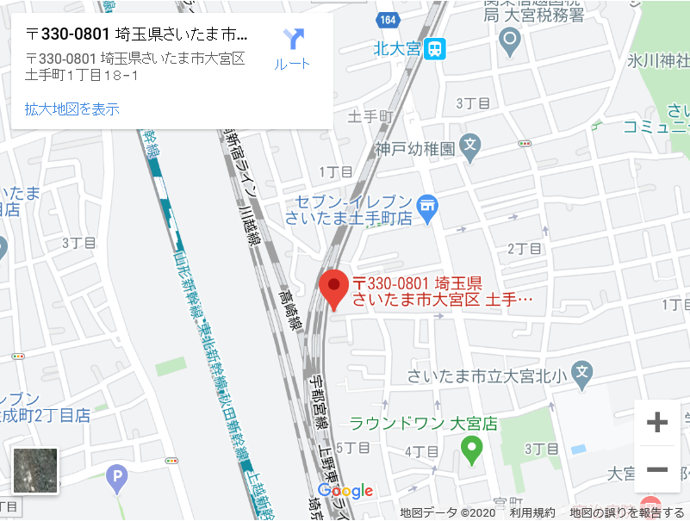
フッター
再撮影もワンタッチ
うまく撮れなかった時もワンタッチで１つ前の部位に戻って再撮影できます。
また撮影後に撮影部位を変更することも可能です。
 |  |  |  |  |  |  |  |  |  |  |  |  |  |  |  |  |  |  |  |  |  |  |  |  |  |  | ←【製品案内】-【動物用
 |  |  |  |  |  |  |  |  |  |  |  |  |  |  |  |  |  |  |  |  |  |  |  |  |  |  | PSPスキャナーEXL
 |  |  |  |  |  |  |  |  |  |  |  |  |  |  |  |  |  |  |  |  |  |  |  |  |  |  | （Apixia）】へ移動

動物専用の撮影用ソフトで簡単操作
バッテリータイプで長く使える
消耗品であるバッテリーの寿命が来ても交換すればまた
使用できるので長く愛用いただけます。
交換方法も底面を開けるだけで簡単です。
【画像28】
製品ページはこちら →
全国どこでもデモンストレーションにお伺いします。
お取引中の販売店様へご用命ください。
【画像25】
【画像⑥】
【画像⑦】
【画像⑧】
動物用PSPスキャナーEXL
撮影部位が動物用になっており、自然な操作感。
犬猫はもちろん、エキゾチックアニマルから馬などの大型動物までをカバー。
拡大縮小、明るさコントラスト調整などの基本的なツールに加えて、VHS、TTA、TPLOなど動物に特化した計測ツールも充実しています。
【 】 【 】
会社概要はこちら →
製品案内はこちら →
【画像⑰】
【画像⑱】
営業所・販売店様のご案内
【画像】
 | ←画像⑤～⑧をクリックすると |  |  |  |  |  |  |  |  |  |  |  |  |  |  |  |  |  |  | サイズ |  | (本体)：214×170×266mm
 | 「製品案内」のそれぞれのページ |  |  |  |  |  |  |  |  |  |  |  |  |  |  |  |  |  |  | 重量 |  | (本体)：5.1kg
 | へ移動 |  |  |  |  |  |  |  |  |  |  |  |  |  |  |  |  |  |  | 電源 |  | AC100V(50-60Hz) |  |  |  |  |  |  |  |  |  |  | ←【会社概要】へ移動
 |  |  |  |  |  |  |  |  |  |  |  |  |  |  |  |  |  |  |  | 解像度 |  | 22lp/mm(理論値) |  |  |  |  |  |  |  |  |  |  | ←【製品案内】へ移動
全国6か所の営業所から保守サポートいたします。
※一部地域ではアフター保守サポートを㈱歯愛メディカルに業務委託しています。
人間工学に基づく軽量設計
ポータブルイノベーション
 |  |  |  |  |  |  |  |  |  |  |  |  |  |  | 仕様 |  | X線管焦点：0.4mm |  |  | スキャン時間 |  | 5-8秒
RayVision製品 導入病院様のユーザーレビュー
〇〇〇〇〇病院 〇〇先生
〇〇〇〇〇〇〇〇〇〇〇〇〇〇〇〇〇〇〇〇〇〇〇〇〇〇〇〇〇〇〇〇〇〇〇〇
〇〇〇〇〇〇〇〇〇〇〇〇〇〇〇〇〇〇〇〇〇〇〇〇〇〇〇〇〇〇〇〇〇〇〇〇
〇〇〇〇〇〇〇〇〇〇〇〇〇〇
 |  |  |  |  |  |  |  |  |  |  |  |  |  |  | 管電圧 |  | 65kV |  |  | 対応IPサイズ |  | #0、#1、#2、#3、#4
PACSソフト（Windows用）標準装備
レントゲン室で撮影した画像を診療室のPCに連携できます。ビューワー3台分まで無償で付属します。
飼い主様へのインフォームドコンセントに最適。
高額なPACSソフトやワークステーションなどを購入する必要はありません。
 |  |  |  |  |  |  |  |  |  |  |  |  |  |  | 管電流 |  | 2.5mA |  |  | 生産国 |  | 台湾
【画像⑨】
DICOMビューワー付きエクスポート機能
画像のエクスポート時に、簡易DICOMビューワーソフトが付属します。
DICOMビューワーがないPCでもDICOMビューワー上で画像を閲覧できます。
フッター
 | ←レビューはスライダー |  |  |  |  |  |  |  |  |  |  |  |  |  | 撮影時間 |  | 0.05～0.5秒 |  |  | 付属品 |  | IP#0・#2・#4 各2枚、IP用保護カバー#0用2枚・#2用4枚・#4用2枚、IP用使い捨てカバー#0用100枚・#2用200枚・#4用100枚、 ACアダプター 、USBハブ 、USB(2.0)ケーブル 、LANケーブル 、スロットガイド#0・#1・#2・#3・#4用各1枚、 クリーニング用プレート12枚 、IP用ボックス 、スティッチホルダー(#4用) 、スティッチ保護カバー(#4用)
 |  |  |  |  |  |  |  |  |  |  |  |  |  |  | 総ろ過 |  | 1.5mmAl以上 |  |  |  |  |  |  | 営業所
 |  |  |  |  |  |  |  | 診断用画像処理装置（FPD) |  |  |  |  |  |  | 撮影距離 |  | 200mm
【画像33】
【画像34】
【画像35】
 |  |  |  |  |  |  |  | デジタルX線センサ（口腔内CMOSセンサー） |  |  |  |  |  |  | 重量 |  | 1.8kg（シールド含む）
保守サポート内容こちら →
製品案内はこちら →
 |  |  |  |  |  |  |  | 歯科用ポータブルX線撮影装置（EzRay Air） |  |  |  |  |  |  |  |  |  | ※仕様は予告なく変更する場合があります。
 |  |  |  |  |  |  |  | 動物用PSPスキャナーEXL（Apixia） |  |  |  |  |  |  |  |  |  |  |  |  |  |  |  |  |  |  |  |  |  |  | ←【アフター保守】へ移動
 |  |  |  |  |  |  |  |  |  |  |  |  |  |  |  |  |  |  |  | 必要PC環境 |  | windowsXP以降(32bit/64bit)、USBポート(2.0/3.0)、CDドライブ （※商品にPCは含まれません。） |  |  |  |  |  |  |  |  | ←【製品案内】へ移動
製品案内はこちら →
ユーザーレビューはこちら →
【画像⑲】流用
【画像⑳】流用
保守サポートについてはこちら →
他の製品を見る →
人間工学に基づく軽量設計
ポータブルイノベーション
1枚で広範囲を撮影
撮影有効領域は約42cm×36cm（14x17inch）
1枚で胸部から腹部まで広範囲に撮影できます。
PACSソフト（Windows用）標準装備
レントゲン室で撮影した画像を診療室のPCに連携できます。ビューワー3台分まで無償で付属します。
飼い主様へのインフォームドコンセントに最適。
高額なPACSソフトやワークステーションなどを購入する必要はありません。
人間工学に基づく軽量設計
ポータブルイノベーション
 | ←【製品案内】へ移動 |  |  |  |  |  |  |  |  |  |  |  |  |  |  |  |  |  | ←【アフター保守】へ移動
 | ←【ユーザーレビュー】へ移動 |  |  |  |  |  |  |  |  |  |  |  |  |  |  |  |  |  | ←【製品案内】へ移動
人間工学に基づく軽量設計
ポータブルイノベーション
仙台営業所
宮城県仙台市若林区卸町東1-1-3
東京営業所
東京都千代田区神田駿河台2-8 瀬川ビル 7F
埼玉営業所
埼玉県さいたま市大宮区土手町1-18-1
販売店様・営業所のご案内
こちら →
製品案内はこちら →
製造メーカーのご紹介
【画像43】
フッター
お問い合わせはお電話ください！
TEL 048-657-2601
受付時間 月～金 9：00～18：00 / 土 9：00～15：00
受付時間外はメールかFAXでお問い合わせください。
FAX 048-657-2602
メールお問い合わせはこちら（ボタン）
株式会社RayVision
埼玉県さいたま市大宮区土手町1-18-1
フッター
アフター保守内容はこちら →
人間工学に基づく軽量設計
ポータブルイノベーション
他の製品を見る →
人間工学に基づく軽量設計
ポータブルイノベーション
【画像⑲】
【画像36】
【画像37】
【画像38】
【画像⑳】
Opution
（利便性の高い有料オプションとなります。詳細はお問い合わせください。）
・クラウドへのデータバックアップ
カルテ・画像・検査結果等のバックアップをクラウドで保管できます。
災害や盗難など、もしもの時に安心です。
 |  |  |  |  |  |  |  |  |  |  |  |  |  |  |  |  |  |  |  |  |  |  | ←【アフター保守】へ移動
 |  |  |  |  |  |  |  |  |  |  |  |  |  |  |  |  |  |  |  |  |  |  | ←【製品案内】へ移動
 | ←フッターは全幅

フッター
 | ←【お問い合わせ】へ移動
フッター
名古屋営業所
愛知県名古屋市西区東岸町2-32
広島営業所
広島県広島市西区南観音7-16-15 タワー川村ビル4階
福岡営業所
福岡県福岡市博多区吉塚四丁目10番48号 福岡インタービル５階
有効領域 422.66mm×357.6mｍ（1417PGSの場合）
 |  |  |  |  |  |  |  |  |  |  |  |  |  |  |  |  |  |  |  |  |  |  |  |  |  |  |  |  | ←【アフター保守】-【販売店
 |  |  |  |  |  |  |  |  |  |  |  |  |  |  |  |  |  |  |  |  |  |  |  |  |  |  |  |  | 様・営業所のご案内】へ移動
 |  |  |  |  |  |  |  |  |  |  |  |  |  |  |  |  |  |  |  |  |  |  |  |  |  |  |  |  | ←【製品案内】へ移動

DICOM自動送信機能でOsiriXにも画像連携
OsiriXやその他PACSソフトに自動で画像連携。
他のモダリティーとの画像一元管理が可能です。
さらにOsiriX HDを使えばiPadにも画像連携できます。
Rayenseについて
レイエンスは韓国KOSDAQ上場企業で、デジタルX線を取り巻く要素に特化し、CMOS/TFT検出器のテクノロジーをもとに医療、獣医学、歯科および産業分野をリードしています。レントゲン機器の世界販売台数第2位(2018年)であるVATECHのグループ会社で、ゼネラルエレクトリックをはじめとする様々な企業・医療団体への流通サービスを提供しています。
【画像44】
DICOMビューワー付きエクスポート機能
画像のエクスポート時に、簡易DICOMビューワーソフトが付属します。
DICOMビューワーがないPCでもDICOMビューワー上で画像を閲覧できます。
I/Oセンサー 一覧表
【表②】

【画像22】
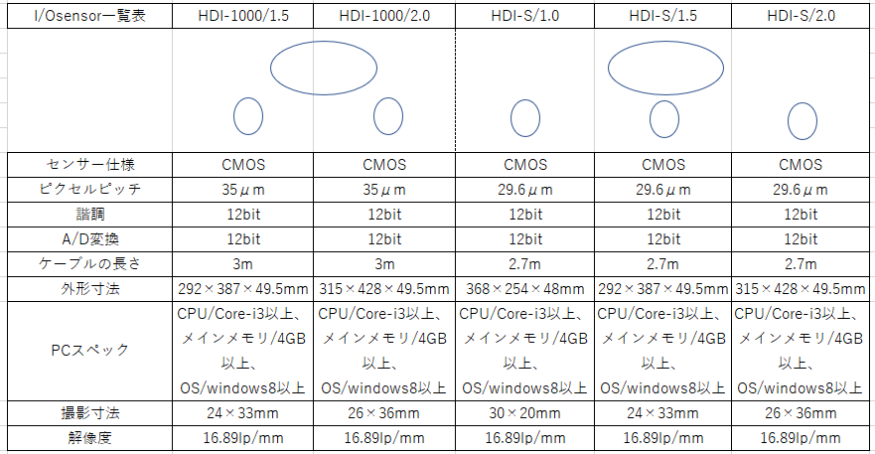
 |  |  |  |  |  |  |  |  |  |  |  |  |  | ←表②にテキストデータあります
 |  |  |  |  |  |  |  |  |  |  |  |  |  | ここに表を載せるのが難しい場合はPDFリンクに
 |  |  |  |  |  |  |  |  |  |  |  |  |  |  |  |  |  |  |  |  |  |  |  | 取扱販売店様
【画像21】
アローメディカル株式会社
株式会社アクトメディカルサービス
有限会社エム・エスグループ
株式会社Ｍ＆Ｔ
株式会社カインド
サンエスメディカル株式会社
株式会社三幸医療器酸素
白竹医科器械株式会社
株式会社シンテックス
千葉商事株式会社
中北薬品株式会社
日本光電株式会社
株式会社ニュービジョンコーポレーション
株式会社本郷いわしや
株式会社メディカルスペース
株式会社ミカサ関東照会
株式会社ミヤノメディックス
ムナテックス株式会社
株式会社フジメビック
ＭＰアグロ株式会社 東京支店
EBMトレーディングジャパン株式会社
 |  |  |  |  |  |  |  |  |  |  |  |  |  |  |  |  |  |  |  |  |  |  |  |  |  |  | ←各社のホームページへリンク
お問い合わせはこちら →
製品案内はこちら →
 |  |  |  |  |  |  |  |  |  |  |  |  |  |  |  |  |  |  |  |  |  |  |  |  |  |  |  |  |  |  |  |  |  |  | ←【お問い合わせ】へ移動
 |  |  |  |  |  |  |  |  |  |  |  |  |  |  |  |  |  |  |  |  |  |  |  |  |  |  |  |  |  |  |  |  |  |  | ←【製品案内】へ移動
人間工学に基づく軽量設計
ポータブルイノベーション

フッター
Opution
（利便性の高い有料オプションとなります。詳細はお問い合わせください。）
・他社レントゲン画像の変換・移行
・電子カルテとの患者情報連携
カルテナンバーを入れると患者情報が表示され、レントゲン撮影時の入力が省けます。
メーカーにより対応可否があります。詳しくはでお問い合わせください。
・クラウドへのデータバックアップ
画像データのバックアップをクラウドで保管できます。
災害・盗難・故障など、もしもの時に安心です。

保守サポートについてはこちら →
他の製品を見る →
 |  |  |  |  |  |  |  |  |  |  |  |  |  | ←【アフター保守】へ移動
 |  |  |  |  |  |  |  |  |  |  |  |  |  | ←【製品案内】へ移動
人間工学に基づく軽量設計
ポータブルイノベーション

フッター

FPD 一覧表
【表①】
導入実績
RayVisionのデジタルX線製品は、
全国約〇〇〇病院様※で導入実績があります。
※FPD、I/Oセンサー、EzRayAir、Apixiaのいずれかを導入の院様
2020年3月現在
【画像39】

 |  |  |  |  |  |  |  |  |  |  |  | ←表①にテキストデータあります
 |  |  |  |  |  |  |  |  |  |  |  | ここに表を載せるのが難しい場合はPDFリンクに
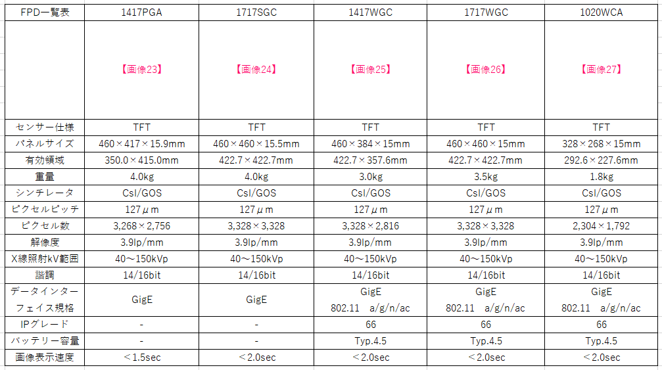

RayVision製品 導入病院様のユーザーレビュー
〇〇〇〇〇病院 〇〇先生
〇〇〇〇〇〇〇〇〇〇〇〇〇〇〇〇〇〇〇〇〇〇〇〇〇〇〇〇〇〇〇〇〇〇〇〇
〇〇〇〇〇〇〇〇〇〇〇〇〇〇〇〇〇〇〇〇〇〇〇〇〇〇〇〇〇〇〇〇〇〇〇〇
〇〇〇〇〇〇〇〇〇〇〇〇〇〇
保守サポートについてはこちら →
他の製品を見る →
 |  |  |  |  |  |  |  |  |  |  |  | ←【アフター保守】へ移動
 |  |  |  |  |  |  |  |  |  |  |  | ←【製品案内】へ移動
【画像⑨】流用

 |  |  |  |  |  |  |  |  |  |  |  |  |  |  |  |  |  |  |  |  |  |  |  |  |  |  | ←レビューはスライダー

フッター

ユーザーレビューはこちら →
製品案内はこちら →
 |  |  |  |  |  |  |  |  |  |  |  |  |  |  |  |  |  |  |  |  |  |  |  |  |  |  | ←【ユーザーレビュー】へ移動
 |  |  |  |  |  |  |  |  |  |  |  |  |  |  |  |  |  |  |  |  |  |  |  |  |  |  | ←【製品案内】へ移動

人間工学に基づく軽量設計
ポータブルイノベーション
フッター

 |  |  |  |  |  |  |  |  |  |  |  |  |  |  |  |  |  |  |  |  |  |  |  |  |  | アフター保守
 |  |  |  |  |  |  |  |  |  |  |  |  |  |  |  |  |  |  |  |  |  |  |  |  |  | 診断用画像処理装置（FPD)
 |  |  |  |  |  |  |  |  |  |  |  |  |  |  |  |  |  |  |  |  |  |  |  |  |  | デジタルX線センサ（口腔内CMOSセンサー）
 |  |  |  |  |  |  |  |  |  |  |  |  |  |  |  |  |  |  |  |  |  |  |  |  |  | 歯科用ポータブルX線撮影装置（EzRay Air）
 |  |  |  |  |  |  |  |  |  |  |  |  |  |  |  |  |  |  |  |  |  |  |  |  |  | 動物用PSPスキャナーEXL（Apixia）
 |  |  |  |  |  |  |  |  |  |  |  |  |  |  |  |  |  |  |  |  |  |  |  |  |  | 営業所・販売店様のご案内
 |  |  |  |  |  |  |  |  |  |  |  |  |  |  |  |  |  |  |  |  |  |  |  |  |  | 導入実績

